опросный лист УПП EATON
 |  |  | контактные данные
 |  |  | название компании
 |  |  | контактное лицо
 |  |  | контактный телефон
Опросный лист |  |  | e-mail
Устройства плавного пуска

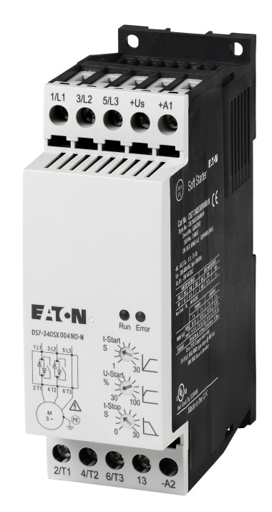
Установка
существующий тип пуска
время пуска в существующей схеме пуска |  | с.
мощность двигателя |  | кВт
номинальный ток |  | А
рабочий ток |  | А
пусковой ток |  | А
номинальное напряжение |  | В
количество пусков в час
температура окружающей среды |  | С
Защита двигателя | .
Защита устройства от КЗ | .
Коммуникация | .

Комментарии и дополнения:

